Sheet1
THEO DÕI CHO THUÊ PHÒNG KHÁCH SẠN – Tháng 01/2015
số phòng | ngày đến | ngày đi | đơn giá thuê | loại vip | loại dịch vụ | số ngày ở | phí dịch vụ | tiền thanh toán | tên khách
101 | 2018-01-01 | 2018-01-05 |  | x |  |  |  |  | Nam
202 | 2018-01-05 | 2018-01-06 |  |  |  |  |  |  | Tuấn
301 | 2018-01-05 | 2018-01-08 |  |  |  |  |  |  | Thanh
201 | 2018-01-06 | 2018-01-10 |  |  | x |  |  |  | Minh
202 | 2018-01-06 | 2018-01-15 |  |  |  |  |  |  | Thu
101 | 2018-01-10 | 2018-01-20 |  | x |  |  |  |  | Phương
 |  |  |  |  |  | Tổng


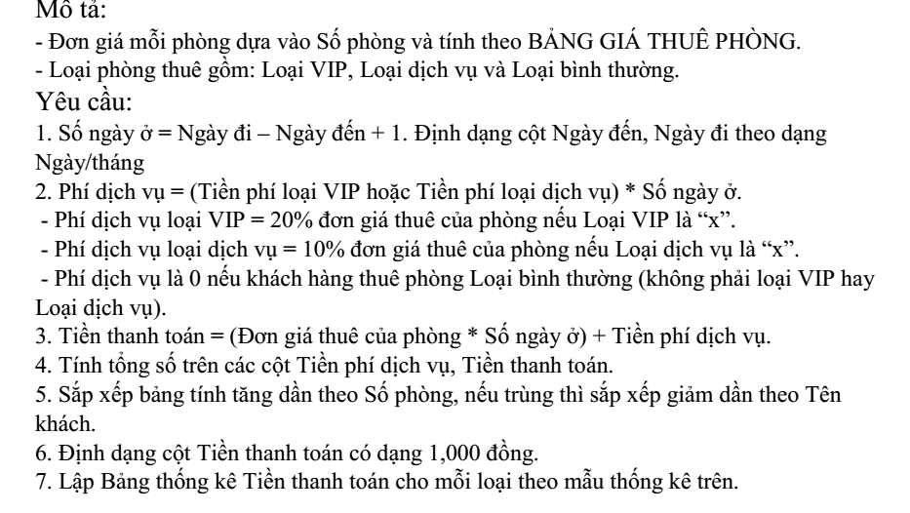
 | bảng giá thuê | Tivi/ máy lạnh | Đơn giá thuê |  |  | BẢNG THỐNG KÊ TIỀN THANH TOÁN
 | 101 | x | 300000 |  |  | Loại | Tổng tiền thanh toán
 | 201 | x | 150000 |  |  | VIP
 | 202 |  | 250000 |  |  | Dịch vụ
 | 301 |  | 150000 |  |  | Bình thường

